PETUGAS
PARA IMAM DAN PETUGAS MASJID JAMEK TASEK GELUGOR TAHUN 2013~2015


 |  |  | IMAM
 |  |  | USTAZ HAJI MOHD . NAZERI BIN HAJI JUSOH
 |  |  | PANGGILAN MESRA : USTAZ NAZERI
 |  |  | H/P : 013-5157747
 |  |  | KWS : PERMATANG BERANGAN C

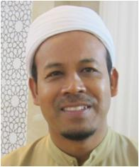

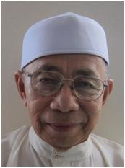
 | IMAM |  |  | IMAM |  | IMAM
 | USTAZ HAJI ABD. RAHMAN BIN IDERIS |  |  | USTAZ HAJI YAHAYA BIN PUTEH |  | USTAZ HAJI ALIAS BIN HAJI ISA
 | PANGGILAN MESRA : USTAZ ABD. RAHMAN |  |  | PANGGILAN MESRA : USTAZ YA |  | PANGGILAN MESRA : PAK LONG ALIAS
 | H/P : 019-4574768 |  |  | TEL : 04-5732127 |  | H/P : 013-4731580
 | KWS : PERMATANG BERANGAN A |  |  | KWS : TAMAN SEPADU LAMA |  | KWS : PERMATANG BERANGAN A

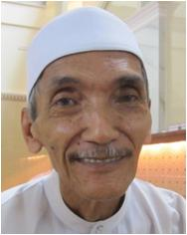
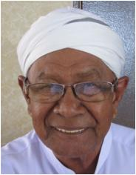
 |  | BILAL |  |  | PEMBANTU BILAL
 |  | HAJI MOKHTAR BIN JAAFAR |  |  | HAJI OMAR BIN LEBAI SALLEH
 |  | PANGGILAN MESRA : PAK LANG MOKHTAR |  |  | PANGGILAN MESRA : PAK LONG OMAR
 |  | H/P : 012-4852726 |  |  | H/P : 012-5560630
 |  | KWS : RUMAH MURAH |  |  | KWS : PERMATANG BERANGAN B

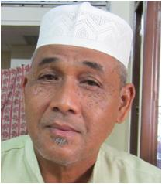
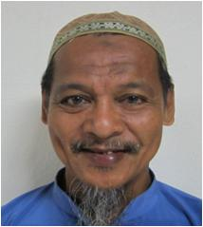
 |  | SIAK 1 |  |  | SIAK 2
 |  | HAJI ROSIDI BIN AHMAD |  |  | En. KAMARUZAMAN
 |  | PANGGILAN MESRA : PAK LONG SIDI |  |  | PANGGILAN MESRA : BANG CIK
 |  | H/P : 013-4261833 |  |  | H/P : 012-4638936
 |  | KWS : PERMATANG BERANGAN A |  |  | KWS : PERMATANG BERANGAN

AJK BARU
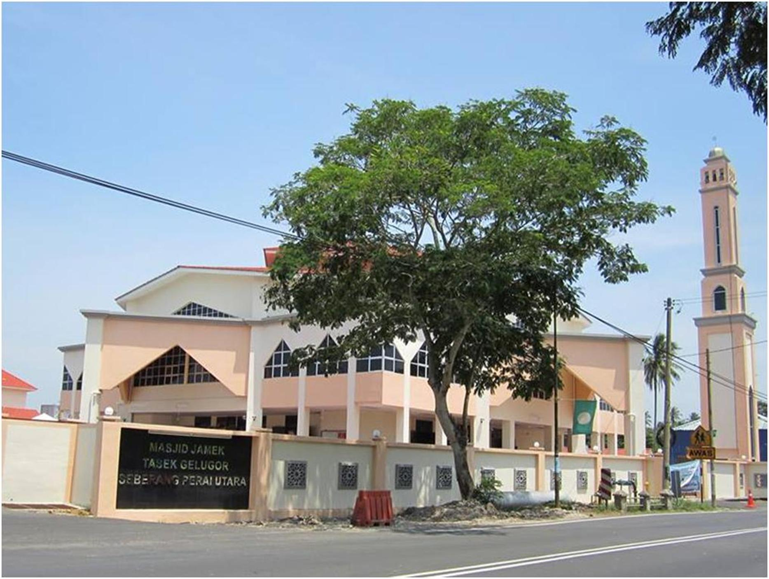
BARISAN AHLI JAWATAN KUASA MASJID JAMEK TASEK GELUGOR SESI 2013-2015

PENGERUSI:
USTAZ HJ KHAIROL ANNUAR B. HAJI MUSA
PANGGILAN MESRA : PAK LANG
NO. HP : 019-4464545
KAWASAN : PERMATANG MANGGIS

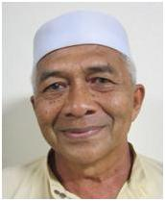
TIMBALAN PENGERUSI:
HAJI MOHD RADZI B. HAJI OTHMAN
PANGGILAN MESRA : HAJI RADZI
NO. HP : 019-5950165
KAWASAN : PERMATANG BERANGAN A


SETIAUSAHA:
HAJI NOR HISHAM B. MOHAMMAD
PANGGILAN MESRA: CIKGU SHAM
NO. HP : 013-4851424
KAWASAN : PERMATANG BERANGAN C

BENDAHARI :
HAJI AHMAD BIN ABDULLAH
PANGGILAN MESRA : HAJI FADLI
NO. HP : 012-5132999
KAWASAN : PERMATANG BERANGAN B

AJK :
En. ABDUL LATIF BIN ABU HASSAN
PANGGILAN MESRA : LATIF
NO . HP : 019-4303304
KAWASAN : TAMAN SEPADU BARU
AJK :
HAJI PAKHARADZI B. MOHAMAD
PANGGILAN MESRA : HAJI PAKHA
NO. HP : 0125632375
KAWASAN : TAMAN SAGA
AJK :
En. BUKHARIB. ISMAIL
PANGGILAN MESRA : cIKGU BUKHARI
NO. HP : 019-4572717
KAWASAN : TAMAN SEPADU LAMA
AJK :
HAJI MOHD. SABRI B. ARSHAD
PANGGILAN MESRA : HAJI SABRI
NO. HP : 013-4254253
KAWASAN : PERMATANG MANGGIS

AJK :
En. HASHIM B. AHMAD
PANGGILAN MESRA : HASHIM
NO. HP : 019-4256699
KAWASAN : TAMAN SEPADU BARU
AJK :
En . MOHD RAZKI B. S. SAHOL HAMID
PANGGILAN MESRA : KIE
NO. HP : 017-4916414
KAWASAN : LOT 2828
AJK :
En. MOHD ZAMRI B.MAT YASIN
PANGGILAN MESRA : ZAM
NO. HP : 019-4637852
KAWASAN : TAMAN SEPADU LAMA

AJK :
HAJI HARON B. MD ISA
PANGGILAN MESRA : PAK TAM
TEL : 04-5735581
KAWASAN : PMTG. BERANGAN A
AJK :
HAJI MOHD DESA B. AWANG
PANGGILAN MESRA : PAK CU DESA
NO. HP : 012-9231710
KAWASAN : PMTG. BERANGAN C

AJK :
HAJAH HALIMAH BT. DARUS
PANGGILAN MESRA : MAK LANG LIMAH
TEL : 04-5731313
KAWASAN : PMTG. BERANGAN B
AJK :
HAJAH HALIJAH BT. AWANG
PANGGILAN MESRA : MAK LANG LIJAH
NO. HP : 019-4761075
KAWASAN :TAMAN SAWI

PEMERIKSA KIRA-KIRA 1 :
HAJI TAHIR B. KHALIB
PINGGILAN MESRA : HAJI TAHIR
NO HP : 013-4880000
KAWASAN : TAMAN SEPADU LAMA
PEMERIKSA KIRA-KIRA 2 :
En. ABDDUSSYAKUR B. ABDUSSAMAD
PANGGILAN MESRA : SYAKUR
NO HP : 017-4948893
KAWASAN : TAMAN SEPADU BARU

Sheet2
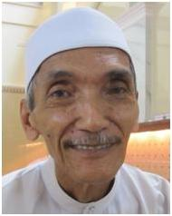

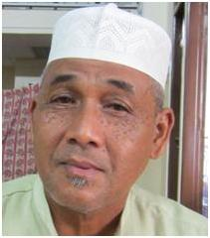

PARA IMAM DAN PERTUGAS MASJID JAMEK TASEK GELUGOR TAHUN 2013-2015


IMAM :
USTAZ HAJI MOHD NAZERI B. HAJI JUSOH
PANGGILAN MESRA : USTAZ NAZERI
NO. HP : 013-5157747
KAWASAN : PEMATANG BERANGAN C

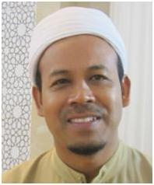

IMAM :
USTAZ HAJI ABDUL RAHMAN B. IDERIS
PANGGIL MESRA : USTAZ ABD RAHMAN
NO. HP : 019-4574768
KAWASAN : PERMATANG BERANGAN A
IMAM :
USTAZ HAJI YAHAYA B. PUTEH
PANGGILAN MESRA : USTAZ YA
TEL : 04-5732127
KAWASAN : TAMAN SEPADU LAMA
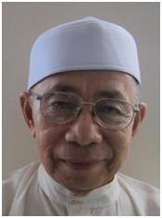
IMAM :
USTAZ HAJI ALIAS B. HAJI ISA
PANGGILAN MESRA : PAK LONG ALIAS
NO. HP : 013-4731580
KAWASAN : PERMATANG BERANGAN A

